1藍沢司
埼玉県環境アドバイザー活動紹介個票 |  |  |  |  |  |  |  | 検索用一覧に戻る

名前 |  | ふりがな |  | 年代 | 所在市町村
藍沢 司 |  | あいざわ つかさ |  | 60代 | さいたま市

顔写真又はイラスト |  | 活動状況の写真（1～２枚）
 |  | 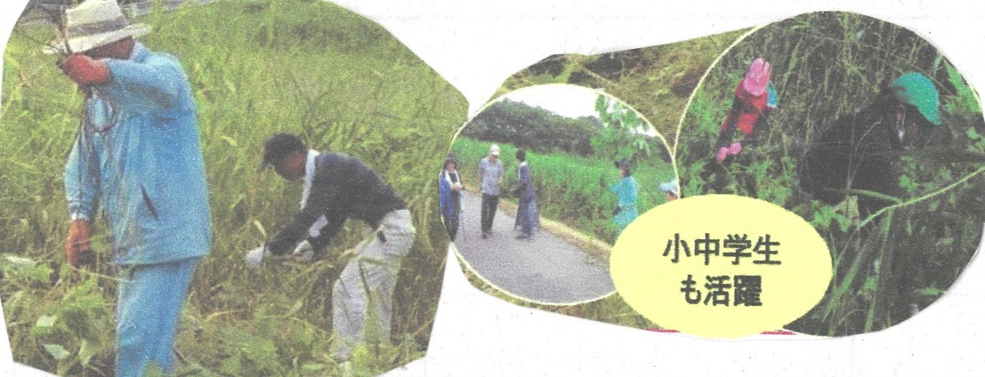

主な専門分野
（１） | 自然への愛着 |  | 植生管理・調査など
（２） | 生態系・生物多様性 |  | 野鳥観察

所有資格、経歴

所有資格
経歴 | 日本野鳥の会会員～ふるさと上谷沼地域創造塾
地域等での活動（複数記載可）
所属又は主催団体 |  |  | 団体や個人の活動紹介HP
ふるさと上谷沼 地域創造塾 |  |  | 上谷沼調節池や周辺の林の保全活動を行っています。

環境学習指導可能エリア
全市町村対応可／地域限定 |  | ※ 地域限定の場合：市町村・地域名 |  |  |  | 具体的な場所がある場合
全市町村
講座スタイル（複数〇可） |  | 対象（複数〇可）
講義 | 体験活動 | 未就学児 | 小学生 | 中学生 | 高校生 | 一般（大人） | 事業者
○ | ○ | - | ○ | ○ | ○ | ○ | -

連絡先 |  |  |  | ※連絡先非公表の場合又は電話連絡を御希望の場合は、環境政策課 （０４８－８３０－３０１９）へお問い合わせください
MAIL
環境学習指導等の活動実績
全体 | 回数 | 環境学習への延べ参加人数
活動回数 | 7 | ２４９人

主な活動実績の紹介 |  |  |  |  | ※１枚に収まる範囲で記載願います
年 月 | 活動内容（環境学習のテーマ） |  |  | 依頼団体 |  | 主な対象 | 参加人数
20・8月 | 自然生態系とは |  |  | 戸田市立新曽中学校 |  | 生物飼育部 | 40
・9月 | 自然災害と環境 |  |  | 川口市立芝西小学校 |  | ４年生 | 149
・9月 | ビオトープかいぼり |  |  | 川口市立小谷場中学校 |  | 環境科学部 | 20
１０月 | 上谷沼たんけん |  |  | 川口市立芝西小学校 |  | ３年生 | 40
24/1月 | よしず作り |  |  | 小谷場中環境科学部 |  | 1・２年生 | 15
７月 | レクチャー・自然とあ何か |  |  | 小谷場中環境科学部 |  | 1～３年 | 20
10 | レクチャー・ 昆虫のすみか |  |  | 東本郷小学校 |  | 教員 | 5

以下は選択用の記載ですので、修正等は行わないでください

参照リスト
該当の有無 | ○ | ○
 | - | ×

年代 | 20代
 | 30代
 | 40代
 | 50代
 | 60代
 | 70代
 | 80代
 | 90代

活動エリア | 全市町村
 | 地域限定

主な専門分野 | 自然への愛着
 | 生態系・生物多様性
 | 水質
 | 川の再生活動
 | 大気
 | 地質
 | 地球温暖化
 | 資源・エネルギー
 | 産業
 | 消費生活・衣食住
 | 公害・化学物質
 | ３Ｒ
 | SDGs

日付 | 1月
 | 2月
 | 3月
 | 4月
 | 5月
 | 6月
 | 7月
 | 8月
 | 9月
 | 10月
 | 11月
 | 12月

8荒木三郎
埼玉県環境アドバイザー活動紹介個票 |  |  |  |  |  |  |  | 検索用一覧に戻る

名前 |  | ふりがな |  | 年代 | 所在市町村
荒木 三郎 |  | あらき さぶろう |  | 70代 | 上尾市

顔写真又はイラスト |  | 活動状況の写真（1～２枚）
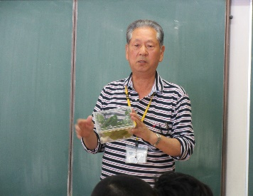 |  | 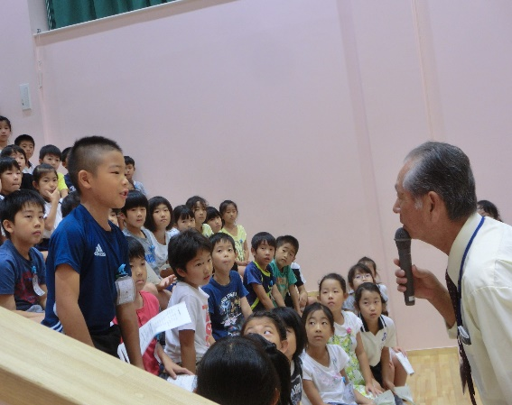 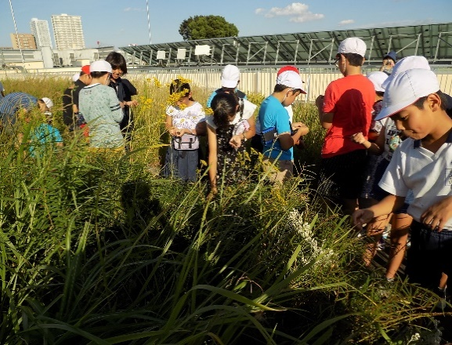

主な専門分野
（１） | 生態系・生物多様性 |  | 自然観察会・学校ビオトープなどで生物多様性の大切さを解説
（２） | 自然への愛着 |  | 自然が大好き、子供たちに希少動植物の大切さを解説、残す活動

所有資格、経歴

所有資格 | 環境カウンセラー（市民部門） 環境教育インストラクター 生態系保護指導員（マスター）
経歴 | 上尾市環境推進協議会・太郎右衛門自然再生協議会委員・埼玉県自然学習センター指導員
地域等での活動（複数記載可）
所属又は主催団体 |  |  | 団体や個人の活動紹介HP
埼玉県生態系保護協会 希少動植物を守る会 環境カウンセラー |  |  | 上尾市、三つ又沼ビオトープ・北本自然観察公園・荒川中流域での自然観察や自然保護活動

環境学習指導可能エリア
全市町村対応可／地域限定 |  | ※ 地域限定の場合：市町村・地域名 |  |  |  | 具体的な場所がある場合
地域限定 |  | 上尾市・桶川市・北本市・川島町 |  |  |  | 北本自然観察公園・三つ又沼ビオトープ・荒川河川流域
講座スタイル（複数〇可） |  | 対象（複数〇可）
講義 | 体験活動 | 未就学児 | 小学生 | 中学生 | 高校生 | 一般（大人） | 事業者
○ | ○ | ○ | ○ | ○ | ○ | ○ | ○

連絡先 |  |  |  | ※連絡先非公表の場合又は電話連絡を御希望の場合は、環境政策課 （０４８－８３０－３０１９）へお問い合わせください
MAIL | sr_smma_yknr_ysss@yahoo.co.jp
環境学習指導等の活動実績
全体 | 回数 | 環境学習への延べ参加人数
活動回数 | 25 | 1080

主な活動実績の紹介 |  |  |  |  | ※１枚に収まる範囲で記載願います
年 月 | 活動内容（環境学習のテーマ） |  |  | 依頼団体 |  | 主な対象 | 参加人数
令和５年 ４月 | 太郎右衛門自然再生地、環境保全作業 |  |  | サイサン新入社員研修 |  | 一般 | 69
令和５年 ４月 | 三つ又沼自然解説と環境保全作業体験 |  |  | 武蔵野銀行新入行員研修 |  | 一般 | 47
令和５年 ５月 | 太郎右衛門自然再生地、草花育苗作業 |  |  | 川島町立つばさ北小学校 |  | 小学校４年生 | 25
令和５年 ５月 | 三つ又沼自然解説・昆虫採集・水生動物 |  |  | 生き物博士プロジェクト |  | 子供～家族 | 30
令和５年 ６月 | 環境委員会学校ビオトープ干し上げ体験 |  |  | 上尾市立大石北小学校 |  | 子供～先生 | 30
令和５年 ７月 | ２年生生活科・秋の七草と生き物解説 |  |  | 上尾市立大谷小学校 |  | ２年生 | 98
令和５年 ７月 | 上尾市の動植物・生体展示解説 |  |  | 上尾市教育センター |  | 小３～中３年 | 35
令和５年 ９月 | 環境委員会・ギンブナ放流・植物観察 |  |  | 朝霞市立朝霞第５小学校 |  | ５・６年生 | 36
令和５年 ９月 | 三つ又沼ビオトープ第２回親子自然塾 |  |  | 荒川の自然を守る教職員の会 |  | 子ども一般 | 30
令和５年 ９月 | ３年生校内自然観察会・野鳥の森周辺 |  |  | 上尾市立平方北小学校 |  | ３年生 | 17
令和５年 １０月 | 学校育てたカワラナデシコ移植・自然観察 |  |  | 江戸川区立小松川小学校 |  | ５年生 | 64
令和５年 １１月 | 太郎右衛門自然再生地地域共生活動 |  |  | 大和ハウス工業関東支社 |  | 一般 | 233
令和５年 １２月 | 太郎右衛門自然再生地環境保全活動 |  |  | ゼブンイレブン記念財団 |  | 子供～一般 | 53

以下は選択用の記載ですので、修正等は行わないでください

参照リスト
該当の有無 | ○ | ○
 | - | ×

年代 | 20代
 | 30代
 | 40代
 | 50代
 | 60代
 | 70代
 | 80代
 | 90代

活動エリア | 全市町村
 | 地域限定

主な専門分野 | 自然への愛着
 | 生態系・生物多様性
 | 水質
 | 川の再生活動
 | 大気
 | 地質
 | 地球温暖化
 | 資源・エネルギー
 | 産業
 | 消費生活・衣食住
 | 公害・化学物質
 | ３Ｒ
 | SDGs

日付 | 1月
 | 2月
 | 3月
 | 4月
 | 5月
 | 6月
 | 7月
 | 8月
 | 9月
 | 10月
 | 11月
 | 12月

10池田洋子
埼玉県環境アドバイザー活動紹介個票 |  |  |  |  |  |  |  | 検索用一覧に戻る

名前 |  | ふりがな |  | 年代 | 所在市町村
池田 洋子 |  | いけだ ようこ |  | 60代 | 東松山市

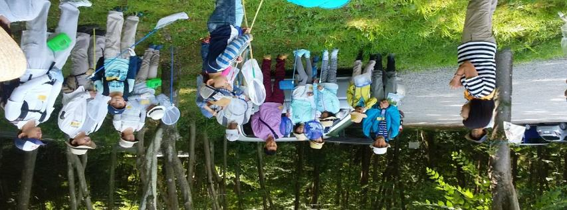
顔写真又はイラスト |  | 活動状況の写真（1～２枚）
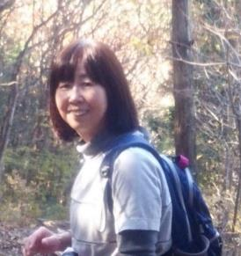

主な専門分野
（１） | 自然への愛着 |  | 自然観察を通して自然の大切さや、自然と触れ合う楽しさを体験してもらう。
（２） | 生態系・生物多様性 |  | 観察会を通して生態系の仕組みや多様性について伝える。

所有資格、経歴

所有資格 | NACS-ｊ自然観察指導員（日本自然保護協会） 埼玉県自然公園指導員（埼玉県委託）
経歴 | NPO法人自然観察指導員埼玉・東松山自然倶楽部・埼玉県自然公園指導員など10年以上活動
地域等での活動（複数記載可）
所属又は主催団体 |  |  | 団体や個人の活動紹介HP
NPO法人自然観察指導員埼玉・東松山自然倶楽部

環境学習指導可能エリア
全市町村対応可／地域限定 |  | ※ 地域限定の場合：市町村・地域名 |  |  |  | 具体的な場所がある場合
地域限定 |  | 東松山市など比企地区
講座スタイル（複数〇可） |  | 対象（複数〇可）
講義 | 体験活動 | 未就学児 | 小学生 | 中学生 | 高校生 | 一般（大人） | 事業者
○ | ○ | ○ | ○ | ○ |  | ○

連絡先 |  |  |  | ※連絡先非公表の場合又は電話連絡を御希望の場合は、環境政策課 （０４８－８３０－３０１９）へお問い合わせください
MAIL
環境学習指導等の活動実績
全体 | 回数 | 環境学習への延べ参加人数
活動回数 | 13 | 420

主な活動実績の紹介 |  |  |  |  | ※１枚に収まる範囲で記載願います
年 月 | 活動内容（環境学習のテーマ） |  |  | 依頼団体 |  | 主な対象 | 参加人数
R5、3 | ネイチャーウォーク・早春の生き物 |  |  | 東松山市 |  | 一般 | 25
R5、4 | 〃 春の森を楽しむ |  |  | 東松山市 |  | 一般 | 35
R5、5 | 〃 雑木林から滑川沿いへ |  |  | 東松山市 |  | 一般 | 30
R5、6 | 〃 湿地の生き物 |  |  | 東松山市 |  | 一般 | 30
R5、7 | 〃 夏の森で生き物探し |  |  | 東松山市 |  | 一般 | 30
R5、7 | 親子昆虫採集 |  |  | 東松山市 |  | 親子 | 40
R5、8 | ネイチャ－ウォーク・大人も子どもも昆虫博士になろう |  |  | 東松山市 |  | 一般・親子 | 30
R5、9 | 渡り鳥の観察 |  |  | 東松山市 |  | 一般 | 30
R5、10 | 田んぼの生き物 |  |  | 東松山市 |  | 一般 | 30
R5、11 | 秋の森を歩く |  |  | 東松山市 |  | 一般 | 30
R5、12 | カモの観察 |  |  | 東松山市 |  | 一般 | 30
R6,1 | 冬鳥の観察 |  |  | 東松山市 |  | 一般 | 40
R6,2 | 越冬する生き物たち |  |  | 東松山市 |  | 一般 | 40

以下は選択用の記載ですので、修正等は行わないでください

参照リスト
該当の有無 | ○ | ○
 | - | ×

年代 | 20代
 | 30代
 | 40代
 | 50代
 | 60代
 | 70代
 | 80代
 | 90代

活動エリア | 全市町村
 | 地域限定

主な専門分野 | 自然への愛着
 | 生態系・生物多様性
 | 水質
 | 川の再生活動
 | 大気
 | 地質
 | 地球温暖化
 | 資源・エネルギー
 | 産業
 | 消費生活・衣食住
 | 公害・化学物質
 | ３Ｒ
 | SDGs

日付 | 1月
 | 2月
 | 3月
 | 4月
 | 5月
 | 6月
 | 7月
 | 8月
 | 9月
 | 10月
 | 11月
 | 12月

25大森幸子
埼玉県環境アドバイザー活動紹介個票 |  |  |  |  |  |  |  | 検索用一覧に戻る

名前 |  | ふりがな |  | 年代 | 所在市町村
大森 幸子 |  | おおもり さちこ |  | 60代 | 神奈川県小田原市

顔写真又はイラスト |  | 活動状況の写真（1～２枚）
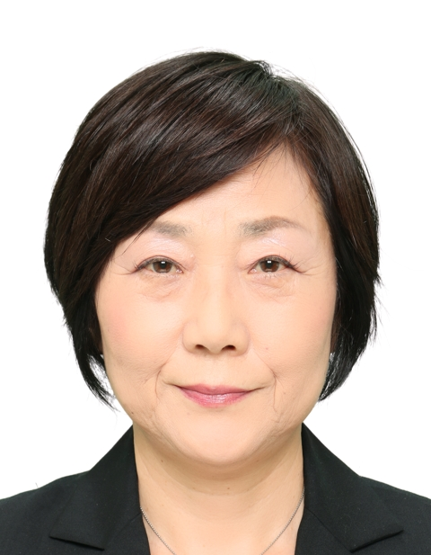

主な専門分野
（１） | 地球温暖化 |  | 地球温暖化と世界のゴミ問題
（２） | 自然への愛着 |  | 持続可能に向けた地球環境保全

所有資格、経歴

所有資格 | 環境教育
経歴 | 上智大学大学院地球環境学専攻
地域等での活動（複数記載可）
所属又は主催団体 |  |  | 団体や個人の活動紹介HP
JICA |  |  | 途上国では、サモア・マーシャル・ヨルダン・カンボジアで環境教育を実施。日本では久喜市の小学校で実施した。

環境学習指導可能エリア
全市町村対応可／地域限定 |  | ※ 地域限定の場合：市町村・地域名 |  |  |  | 具体的な場所がある場合
全市町村
講座スタイル（複数〇可） |  | 対象（複数〇可）
講義 | 体験活動 | 未就学児 | 小学生 | 中学生 | 高校生 | 一般（大人） | 事業者
○ | ○ |  | ○ | ○ | ○ | ○

連絡先 |  |  |  | ※連絡先非公表の場合又は電話連絡を御希望の場合は、環境政策課 （０４８－８３０－３０１９）へお問い合わせください
MAIL
環境学習指導等の活動実績
全体 | 回数 | 環境学習への延べ参加人数
活動回数 | 1 | 60

主な活動実績の紹介 |  |  |  |  | ※１枚に収まる範囲で記載願います
年 月 | 活動内容（環境学習のテーマ） |  |  | 依頼団体 |  | 主な対象 | 参加人数
H29年7月 | カンボジアのゴミ問題 |  |  | 久喜市立青毛小学校 |  | 5、6年生 | 60

以下は選択用の記載ですので、修正等は行わないでください

参照リスト
該当の有無 | ○ | ○
 | - | ×

年代 | 20代
 | 30代
 | 40代
 | 50代
 | 60代
 | 70代
 | 80代
 | 90代

活動エリア | 全市町村
 | 地域限定

主な専門分野 | 自然への愛着
 | 生態系・生物多様性
 | 水質
 | 川の再生活動
 | 大気
 | 地質
 | 地球温暖化
 | 資源・エネルギー
 | 産業
 | 消費生活・衣食住
 | 公害・化学物質
 | ３Ｒ
 | SDGs

日付 | 1月
 | 2月
 | 3月
 | 4月
 | 5月
 | 6月
 | 7月
 | 8月
 | 9月
 | 10月
 | 11月
 | 12月

29加藤清
埼玉県環境アドバイザー活動紹介個票 |  |  |  |  |  |  |  | 検索用一覧に戻る

名前 |  | ふりがな |  | 年代 | 所在市町村
加藤 清 |  | かとう きよし |  | 70代 | 久喜市

顔写真又はイラスト |  | 活動状況の写真（1～２枚）
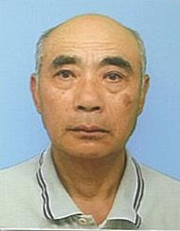 |  | 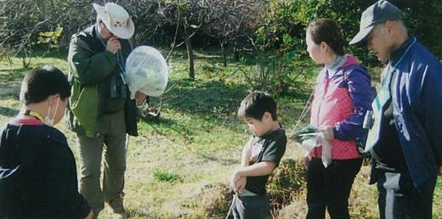 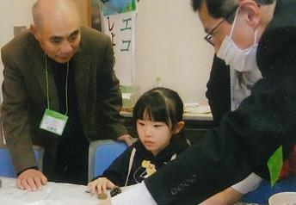

主な専門分野
（１） | 自然への愛着 |  | 自然観察 野鳥・樹木・花類
（２） | 川の再生活動 |  | 用水路の美化と修繕 川魚類・草花

所有資格、経歴

所有資格 | 埼玉県3R活動推進員・埼玉県農薬適正使用アドバイザー・久喜市環境審議会委員・久喜市緑の推進員 ・エコドライブアドバイザー・埼玉県地球温暖化防止活動推進員・埼玉県環境アドバイザー
経歴 | 10～15年経験有
地域等での活動（複数記載可）
所属又は主催団体 |  |  | 団体や個人の活動紹介HP
・環境大学修了生の会 ・上新堀農地管理組合 ・環境ネットワーク埼玉 |  |  | 子供向けに自然観察会・子どもエコフェスティバル等（ブース）出展 ・出前講座・地域活動・小学校等（環境活動）

環境学習指導可能エリア
全市町村対応可／地域限定 |  | ※ 地域限定の場合：市町村・地域名 |  |  |  | 具体的な場所がある場合
地域限定 |  | 久喜市内 |  |  |  | 埼玉県環境科学国際センター内
講座スタイル（複数〇可） |  | 対象（複数〇可）
講義 | 体験活動 | 未就学児 | 小学生 | 中学生 | 高校生 | 一般（大人） | 事業者
○ | ○ |  | ○ |  |  | ○

連絡先 |  |  |  | ※連絡先非公表の場合又は電話連絡を御希望の場合は、環境政策課 （０４８－８３０－３０１９）へお問い合わせください
MAIL
環境学習指導等の活動実績
全体 | 回数 | 環境学習への延べ参加人数
活動回数 | 25 | 約500人

主な活動実績の紹介 |  |  |  |  | ※１枚に収まる範囲で記載願います
年 月 | 活動内容（環境学習のテーマ） |  |  | 依頼団体 |  | 主な対象 | 参加人数
令和5年 4月 | 除草剤散布作業 |  |  | 上新堀農地管理組合 |  | 地域住民 | 20人
令和5年 4月 | 健康づくり・食育推進大会実行委員会 （係を決め各係の打合せ） |  |  | 久喜市（健康・食育実行委員） |  | 関係委員 | 20人
令和5年 4月 | 用水路・排水路等の清掃・点検 |  |  | 上新堀農地管理組合 |  | 地域住民 | 45人
令和5年 5月 | クリーン活動（ゴミゼロ） |  |  | 上新堀（11区内） (行政区） |  | 地域住民 | 85人
令和5年 6月 | クビアカツヤカミキリムシのパトロール |  |  | 久喜市役所（緑の推進員） |  | 関係推進員 | 10人
令和5年 8月 | エコライフDAY（夏）集計・統計作業 夏休みブースの撤去作業（環境センター） |  |  | 環境大学修了生の会 （温暖化防止部会） |  | 役員 | 4人
令和5年 8月 | 久喜市緑の推進員（情報交換会） |  |  | 久喜市役所（緑の推進員） |  | 推進員 | 8人
令和5年 10月 | 第11回久喜市健康づくり・食育推進大会 |  |  | 久喜市文化会館 |  | 関係委員 | 60人
令和5年 11月 | 農民連関東ブロック秋季研究集会（発表者） |  |  | 農民連埼玉 |  | 関係役員 | 100人
令和5年 11月 | イオンモール上尾（エネルギー体験） ブース展示（ドングリ・葉っぱ工作） |  |  | 埼玉こどもエコフェスティバル |  | 環境大学修了生の会員 | 10人
令和6年 1月 | 草焼き（病害虫駆除） |  |  | 上新堀農地管理組合 |  | 地域住民 | 16人
令和6年 2月 | 苗木（みかん）配布150本 |  |  | 久喜市緑の推進員 |  | 推進員 | 5人
令和6年 2月 | ﾌﾛｱｯﾌﾟ講座（環境科学国際センター）（発表者） |  |  | 環境大学修了生の会 |  | 会員 | 50人
令和6年 3月 | 浦和子供環境フェスティバル ブース出展 発電装置、ドングリ工作、八ﾂ葉工作 |  |  | 環境大学修了生の会 |  | 会員 | 250～300人
...

57澁谷智大
埼玉県環境アドバイザー活動紹介個票

名前 |  | ふりがな |  | 年代 | 所在市町村
澁谷 智大 |  | しぶや ともひろ |  | 50代 | 日高市

顔写真又はイラスト |  | 活動状況の写真（1～２枚）
 |  | 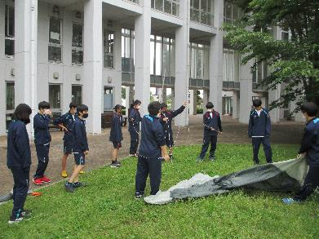 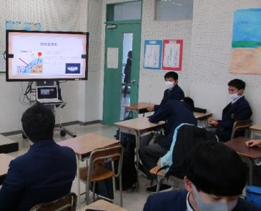

主な専門分野
（１） | 自然への愛着 |  | ネイチャーゲーム等を活用した自然への気づき
（２） | SDGs |  | 地球温暖化防止を中心とした環境問題

所有資格、経歴

所有資格 | 赤十字ベーシックライフサポーター 赤十字救急法救急員 防災士 ネイチャーゲーム指導者（リ－ダー）
経歴 | 高等学校教員
地域等での活動（複数記載可）
...

67髙野恵美
埼玉県環境アドバイザー活動紹介個票

名前 |  | ふりがな |  | 年代 | 所在市町村
髙野 恵美 |  | たかの めぐみ |  | 60代 | さいたま市

顔写真又はイラスト |  | 活動状況の写真（1～２枚）
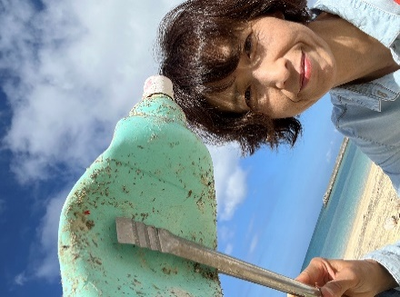

活動のPR |  | ビーチクリーンを行い、回収した海洋プラスチックをアップサイクルし作品にしています。2024年からはリバークリーン活動も行っています。

主な専門分野
（１） | SDGs |  | ・海洋プラスチックのワークショップを通した環境保護の大切さ等の解説とグループワーク
（２） | 自然への愛着 |  | ・サンゴや海の生き物と海・川・街ゴミについて

所有資格、経歴

所有資格 | ・教職員免許（中学校・高校・特別支援）・ダイビング（AOW、DAD海中清掃資格）ライセンス
...

72 田島洋輔
埼玉県環境アドバイザー活動紹介個票

名前 |  | ふりがな |  | 年代 | 所在市町村
田島 洋輔 |  | たじま ようすけ |  | 40代 | 埼玉県久喜市

顔写真又はイラスト |  | 活動状況の写真（1～２枚）
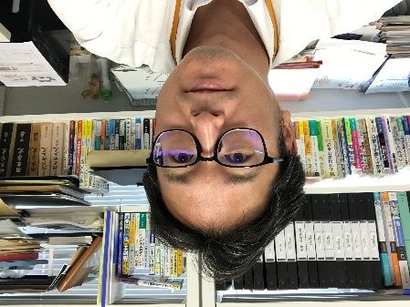 |  | 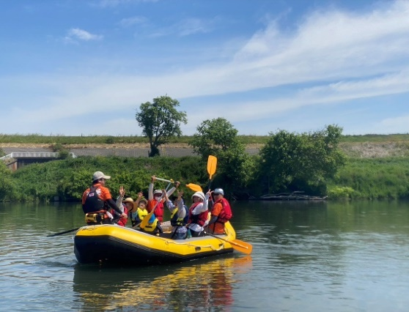 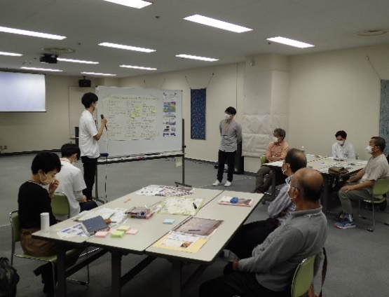

活動のPR |  | 主にワークショップによる意見の集約、とりまとめを行い、その成果を踏まえた河川環境活動の企画・運営を実施しています！独りよがりにならない地域密着型の活動を目指しています！

主な専門分野
（１） | 自然への愛着 |  | 環境まちづくり活動（川下り体験）、水辺の安全講座、環境学習支援
（２） | 地球温暖化 |  | 大学生と考える高校生ワークショップ（気候変動適応のミステリー）

所有資格、経歴

所有資格 | 博士（工学）、技術士（建設部門）、土木学会１級技術者（環境・エネルギー／地域・都市）、環境省環境カウンセラー（市民部門）、RACリーダー
...

132田畑貴子
埼玉県環境アドバイザー活動紹介個票

名前 |  | ふりがな |  | 年代 | 所在市町村
田畑 貴子 |  | たばた たかこ |  | 50代 | 狭山市

顔写真又はイラスト |  | 活動状況の写真（1～２枚）
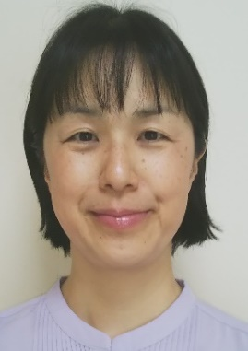 |  | 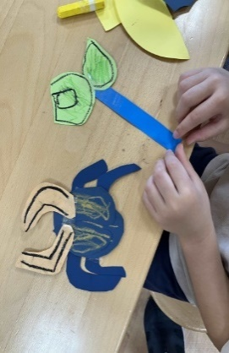

活動のPR |  | 現役保育士や学童クラブでの経験を生かし楽しく分かりやすい活動をしています。

主な専門分野
（１） | 自然への愛着 |  | 「生きものは友達だよ」子供と生きものが友達になる橋渡しの活動
（２） | 生態系・生物多様性 |  | 「地球でみんな一緒に生きている」生きものを身近に感じる活動

所有資格、経歴

所有資格 | 環境省認定環境カウンセラー、こども環境管理士、ビオトープ管理士、生態系保護指導員マスター等
...

